Hoja1
2024-01-19

LA PAZ 28 - HAEDO 4460-2005
BUENOS AIRES luquecarlos@speedy.com.ar
____________________________________________________________________________________
"SOPORTE para Caño CORTINA”
“BRONCE c/Base ”
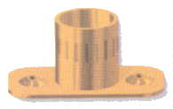
“LATERAL - TUBULAR- CODO”

COD. | DESCRIPCION | PRECIO
S-001 | SOPORTE LATERAL de Bce.1/2 | 364.361
S-002 | SOPORTE LATERAL de Bce.5/8 | 462.22

COD. | DESCRIPCION | PRECIO
S-016 | SOPORTE TUBULAR de 1/2 | 360.119
S-017 | SOPORTE TUBULAR de 5/8 | 498.753
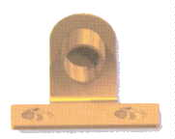

COD. | DESCRIPCION | PRECIO
S-003 | SOPORTE CODO de Bce.1/2 | 447.541
S-004 | SOPORTE CODO de Bce.5/8 | 495.818

Envase x 24 unidades

